概要
概要

属性 |  |  |  |  | 内容
文書種別 |  |  |  |  | 基本設計書
システム名 |  |  |  |  | 年金自動受取予約管理システム
機能ID |  |  |  |  | SCR-015
版 |  |  |  |  | 2.0
解析対象 |  |  |  |  | 店舗別予約のExcel出力、および画面表示・店舗参照・メニュー復帰の接続処理
基準日 |  |  |  |  | 2026-10-15

機能の目的と対象
 | 本画面は、一店舗の現在の年金予約を検索し、18列の単一Excelファイルとして取得する画面である。利用者は店番を直接入力するか、店番参照で店舗を選択する。出力時の店番は必須であり、空欄を全店舗の指定には使用しない。
 | 対象は 年金1_LK の店番が指定値に一致する予約である。期間、更新者、新規・変更・削除区分、６ヶ月先確認による絞込みは行わない。ログイン職員の所属店を検索条件へ追加する処理もない。
 | 店舗名は、指定店舗を確認するための表示情報である。出力条件は送信された店番から決定し、画面の店舗名は送信しない。出力時に店舗名が見つからなくても予約検索へ進む。ただし、店舗名照会のDB障害は名称不在とは区別し、例外として扱う。
 | 本機能の業務処理は照会とファイル生成であり、予約本表や削除明細を更新しない。共通入口が行うアクセス記録は、これらの業務照会とは別のDB書込みである。
操作入口と遷移
 | 通常の要求は、コンテキストパス配下の /Action.do へPOSTする。フォームの送信文字コードはWindows-31Jであり、共通入口もパラメータ取得前に同じ文字コードを設定する。
操作 |  | FUNCTION_ID |  | VIEW_ID | COMMAND_ID | 接続先 |  | 正常時の結果
メニューから開く |  | nenkin |  | Excel | View | ExcelViewAction.perform |  | 空のExcel画面を表示
EXCEL出力 |  | nenkin |  | Excel | Export | ExcelExportAction.perform |  | 入力拒否・0件は画面再表示、対象ありは.xlsxを直接応答
店番参照を開く |  | nenkin |  | Lookup | View | LookupViewAction.perform |  | iframe内に店舗候補を表示
店舗候補を検索・再表示する |  | nenkin |  | Lookup | Search | LookupSearchAction が継承する表示処理 |  | iframe内の候補を再表示
戻る |  | nenkin |  | Menu | View | MenuViewAction.perform |  | メニューを表示

 | 店番参照の起動には TARGET=branch、POPUP=1 を付ける。親画面の現在の店番、検索語、ページ番号は引き継がない。候補選択とモーダル終了はブラウザー内の操作であり、選択だけではExcel出力を要求しない。
要求前処理と共通の応答境界
 | 以下を本書の「共通入口」とする。共通ログイン、運用判定、Action内の職員確認は、この順序で行う。
段階 |  |  |  | 確認・処理 |  | 拒否・失敗時の結果
共通ログイン |  |  |  | 共通ログイン情報とログイン可否を確認する |  | Actionを呼ばず、「ログイン時間切れです。再度ログインしてください。」を共通エラーへ設定する
運用判定 |  |  |  | 共通DB接続を取得する。nenkin は運用状態表を照会する分岐には含まれず、その後は判定を真として扱う |  | 接続取得等が判定処理内で失敗した場合は偽となり、メンテナンス中の共通エラーを選ぶ
Action生成・実行 |  |  |  | 識別値からActionを生成し、perform を呼ぶ |  | この範囲の Exception は共通catchでアプリケーションエラーへ変換する
年金職員確認 |  |  |  | 各Actionの先頭で requireStaff を呼ぶ。既存の StaffContext があれば再利用する |  | 職員情報を成立させられなければログインJSPを返す。照会例外は共通Action用catchへ伝播する
Action後の処理 |  |  |  | 選択された戻り値を使って共通アクセス記録を行い、必要な場合にJSPへforwardする |  | 戻り値 CSV はforwardを抑止する。forward時の例外はAction用catchの外で発生する

 | 職員情報がない場合、共通ログインの職員番号をtrimし、半角数字1～8桁であることを確認して整数へ変換する。この職員番号には正数検査がなく、全桁ゼロも整数0として名簿照会へ渡り得る。職員が得られればセッションへ設定し、得られなければ MESSAGE を設定して年金職員情報とCSRF情報を除去する。共通ログインが成立していた側の拒否では、共通ログイン情報も除去する。
 | 職員確認はCSRF情報を生成・再利用するが、ExcelExportAction はPOST・CSRF照合用の isAuthorizedMutation を呼ばない。店番75と役職コードによる更新制限も出力条件には接続されていない。通常フォームのPOST送信、職員確認、更新操作用の権限検査は別の契約である。
 | 要求識別値を使用する一部の処理はAction生成前にあり、Action後の共通処理とforwardもAction用catchの外側にある。識別値欠落、Action内例外、JSP描画例外、送信開始後の失敗を、一つの応答結果やHTTP状態へまとめない。
画面状態
状態 |  |  | 店番・店舗名 |  | メッセージ・応答 |  | 操作と保持
初期表示 |  |  | 両方空欄 |  | メッセージなし |  | 新しいExcel用Beanを設定。参照モーダルは非表示
直接入力中 |  |  | 店番を編集。店舗名は以前の表示を保持し得る |  | 入力だけではメッセージを消さない |  | 自動照会・自動送信は行わない
入力拒否 |  |  | サーバーはtrim後店番を保持し、店舗名は空欄 |  | 必須相当または形式のメッセージ |  | 出力・参照・戻るは操作可能
店番参照表示中 |  |  | 親の値を保持 |  | iframe内に候補と件数を表示 |  | 親モーダルを表示し、候補状態は別Beanに保持
店舗選択後 |  |  | 選択した店番と店名を表示 |  | 既存の親メッセージは選択だけでは消さない |  | モーダルを閉じる。出力要求は未送信
出力対象0件 |  |  | trim後店番と取得できた店舗名を保持。名称不在なら空欄 |  | 「入力された店番には対象データがありません。」 |  | ファイルを送らず、Excel画面を再表示
ダウンロード処理の正常復帰 |  |  | ブラウザーの表示はそのまま |  | .xlsxを直接返す。完了画面は返さない |  | 今回作成したExcel用Beanはセッションへ設定しない
メニュー復帰 |  |  | メニュー側で店番を使用しない |  | メニューを表示 |  | ViewBean をメニュー用へ置換。再度開くと空欄から開始

 | 入力拒否の再表示では、JSPが保持値をHTMLエスケープして出力した後、共通JavaScriptの数字入力補助が初期正規化を行う。そのため、サーバーが保持した不正文字列と、JavaScript適用後の表示値が異なる場合がある。
静的画面投影
 | 以下は、原画面の配置と共有CSSを反映した非実行の表示である。原画面のform要素は、同じ位置・id・class・子要素を持つdivへ置き換え、inertを付ける。元の送信先・method・文字コードはdata属性と入口表へ保持し、すべてのボタンを type=button とする。参照用iframeも通常のdivへ置き換え、元要素の種類・name・titleをdata属性に保持する。スクリプト、実行ハンドラー、外部資源への参照は含めない。
 | 画面にはシステム名のヘッダーがあり、職員バッジやログアウトフォームはない。compact-screen の最大幅640pxは、後方の .screen:not(.lookup-screen-popup) によって1180pxへ上書きされる。店番の外側は縦方向のグリッド、その内側は入力・参照・店舗名の3列である。原画面に付いていない excel-export-screen 等の専用classは使用しない。
 | 初期状態を示す。参照モーダルはhiddenであり、参照フレーム相当のdivは空にする。

 | 次は店番空欄による入力拒否状態である。メッセージをフォーム相当領域の上に表示し、入力・参照・戻るの活性を保つ。形式拒否ではメッセージと保持店番が変わり、店舗名は空欄になる。対象0件では対象なしのメッセージとなり、照会で得た店舗名を保持する。

 | 次は店番参照を開いた状態である。親モーダルの見出し・閉じるボタンと、iframe内の見出し・閉じるボタンをそれぞれ保持する。子画面は候補0件の状態例であり、実データの件数を示すものではない。iframe相当のdiv内に子画面の静的HTMLを展開し、その領域を基準とする寸法とレスポンシブ条件へ対応付ける。子画面のフォーム相当領域もinertのdivとする。

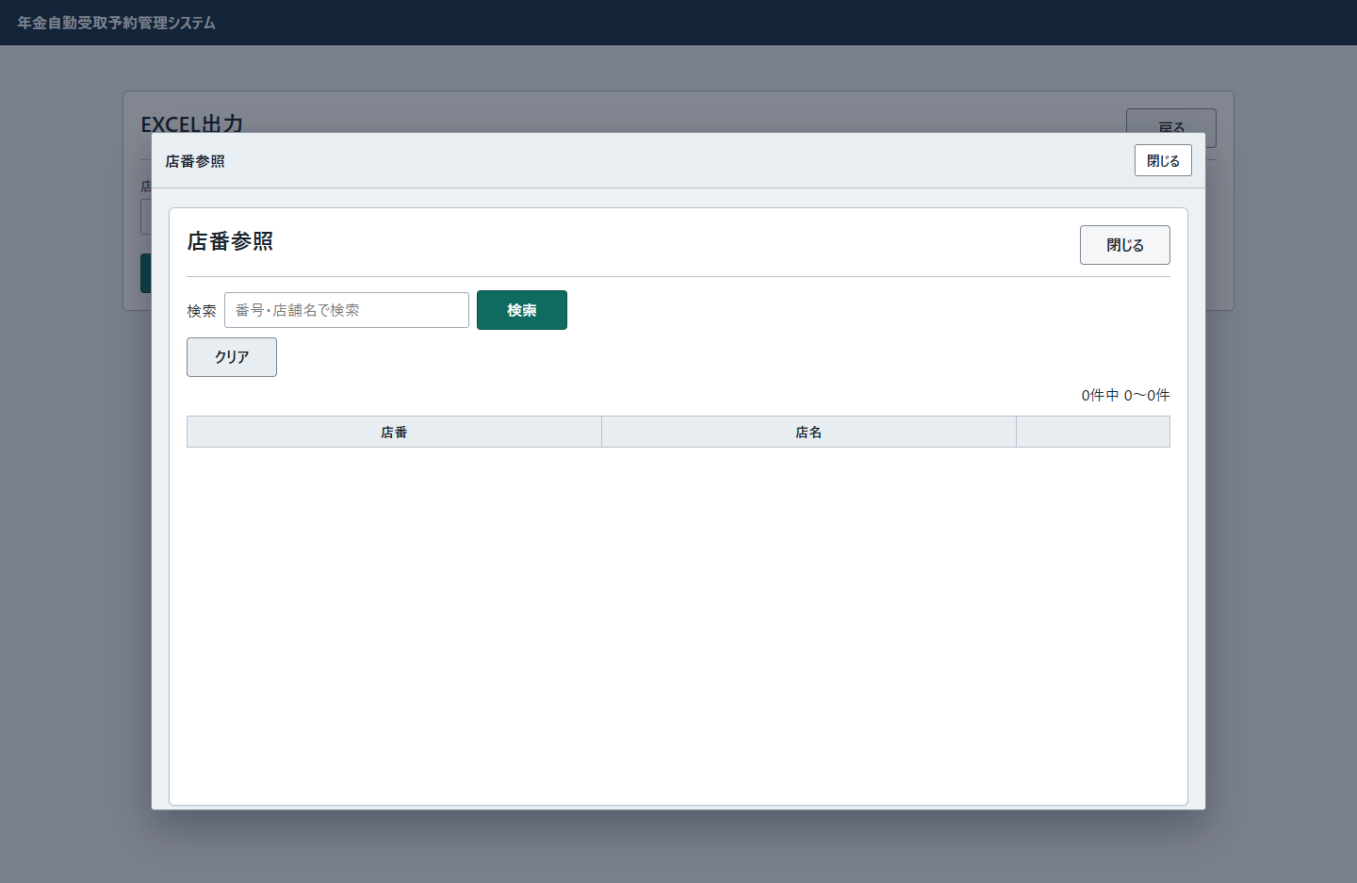

 | 候補がある場合は同じtbodyへ店番・店名・選択ボタンの行を繰り返す。総ページ数が2以上の場合だけ一覧下部にページ操作を表示する。先頭の「前へ」と末尾の「次へ」はそれぞれdisabled、現在のページ番号は current classとなる。
 | 親モーダルの role=dialog はARIA上の役割であり、CSSのclassではない。子画面のbodyは popup-page であり、.lookup-popup-body や .lookup-popup-main の装飾は適用しない。iframe・form要素のdivへの置換とinertは投影を非実行にするための表現上の処置であり、実アプリのDOM・通信契約への変更を意味しない。

イベント仕様
イベント仕様

1. 初期表示
処理概要
 | メニューからExcel画面を開き、店番・店舗名・メッセージを空にする。前回の入力やエラーを初期値として再利用しない。
処理手順
 | 1. 共通入口で要求を判定する。
 | 1.1. | /Action.do は要求文字コードを設定し、nenkin/Excel/View の識別値を取得する。
 | 1.2. | 共通ログインが不成立なら時間切れの共通エラーを選ぶ。成立後に運用判定が偽ならメンテナンス中の共通エラーを選び、いずれもExcelのActionは呼ばない。
 | 2. 職員情報を確認して画面状態を作る。
 | 2.1. | ExcelViewAction は requireStaff を呼ぶ。既存の職員情報を再利用するか、共通ログインの職員番号で名簿を確認する。確認結果が偽ならログインJSPを返す。
 | 2.2. | 確認できた場合は、新しい ExcelViewBean をセッションの ViewBean へ設定する。店番・店舗名・メッセージはいずれも空文字となる。
 | 2.3. | ./JSP/NENKIN/Excel.jsp を返す。共通アクセス記録の後にforwardし、モーダルをhiddenの状態で出力する。
処理フロー

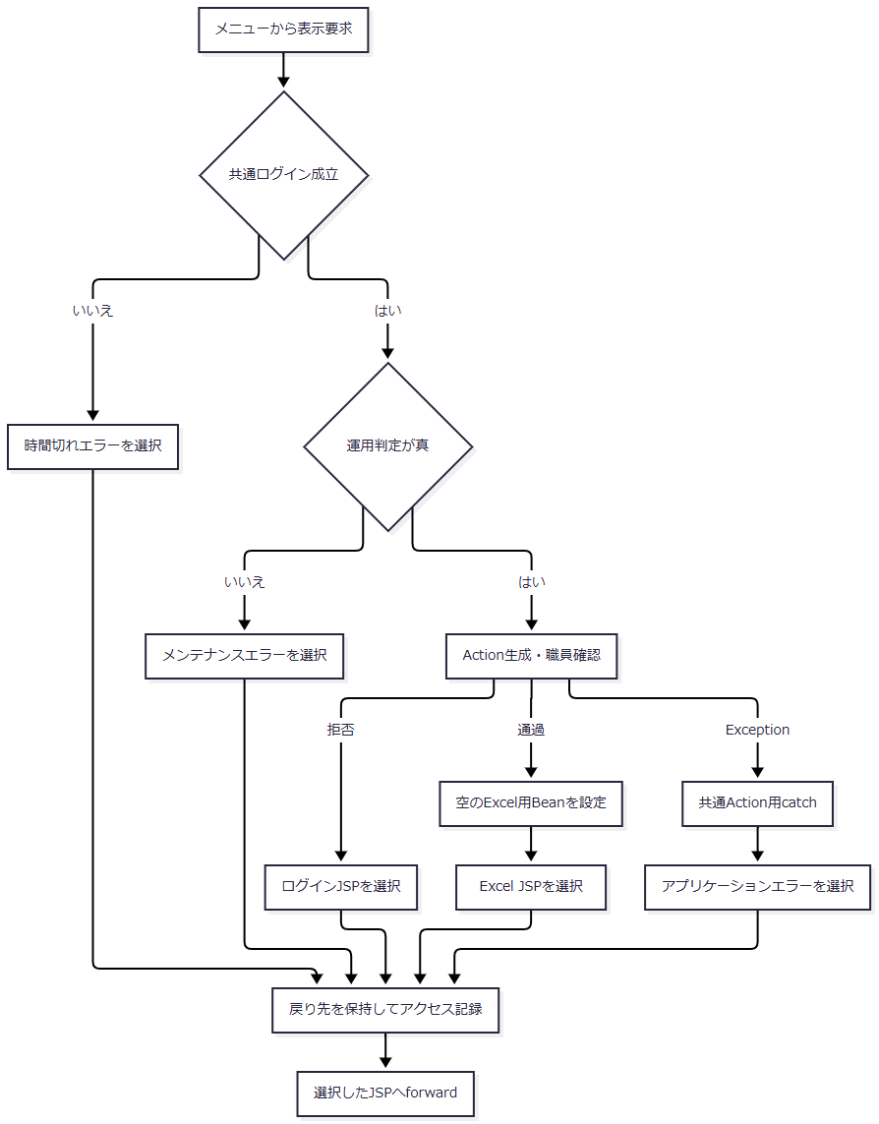

 | 合流点は各枝の戻り先を引き継ぐ。forwardはAction用catchの外側であり、この図の戻り先決定は描画完了を表さない。
SQL・テーブル関連（ER図）
 | 空の画面状態を作る処理は業務DBを使用しない。職員情報の自動生成が必要な場合は、共通の職員確認として店名テーブルと職員名簿を別接続で読む。次図は取得値の使用関係であり、二表間のFKやSQL JOINを示すものではない。

DB操作の詳細
 | 職員自動確認では、先に業務DBから店舗コードと店名の一覧を取得する。続いて職員用接続で、職員番号 = ? を条件に職員番号・漢字氏名・カナ氏名・所属店番・役職コードを取得する。第1パラメータへ、半角数字1～8桁から整数変換した職員番号を setInt で設定する。整数0も照会引数になり得るため、その照会結果は名簿の内容に依存する。
 | 本イベント固有の予約検索・更新はない。職員確認の詳細はCOM-111、共通入口とアクセス記録はCOM-012に対応する。
結果・例外時の扱い
 | 職員確認を通過すると、空のExcel画面を返す。職員確認の拒否はログイン画面、共通ログイン・運用判定の拒否はそれぞれの共通エラーとなる。職員照会の例外は、確認結果が偽である場合とは別に、共通Action用catchへ伝播する。
 | JSPはセッションの ViewBean をExcel用Beanとして参照する。型参照や描画中の例外はAction用catchの対象外であり、Beanの設定と戻り先決定だけでは画面表示完了は確定しない。
2. 店番の直接入力
処理概要
 | 利用者は店番を直接編集できる。数字入力補助は適用するが、入力に連動した店舗名照会・店舗名消去・サーバー送信は行わない。
処理手順
 | 1. ブラウザーの入力補助を適用する。
 | 1.1. | 共通JavaScriptは data-digits-only のある店番欄へ、初期バインド時・input時・blur時の正規化を接続する。
 | 1.2. | 全角数字を半角へ変換し、非数字を除く。値が変われば入力値を更新し、changeイベントを発火する。編集中の場合は、数字の位置に合わせてキャレットを調整する。
 | 1.3. | 編集可能で非空の欄へフォーカスした場合は、入力内容を選択する。
 | 2. 編集値を親画面内に保持する。
 | 2.1. | 入力だけでは要求を送らず、セッションのBeanも更新しない。
 | 2.2. | 店舗名表示は変更しない。店舗選択後に店番だけを変更すると、以前の店舗名が残り得る。出力時は送信された店番から名称を再照会する。
処理フロー

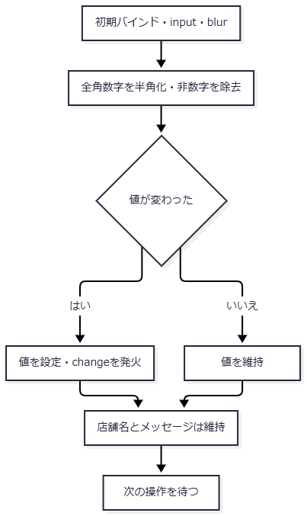

SQL・テーブル関連（ER図）
 | ブラウザー内の入力コントロールと表示テキストだけを扱うため、DBおよびER図は対象外である。
DB操作の詳細
 | 店番の編集からSQLを呼ぶ処理はない。検索引数は、後続の出力要求で受信した BRANCH_NO をサーバーが変換・検査して決定する。
結果・例外時の扱い
 | maxlength=3 と数字入力補助はブラウザー上の制約であり、HTTP受信値の形式をサーバーへ保証しない。候補からプログラムで代入した値や直接要求した値も、出力時の検査対象となる。
 | 入力拒否後の再表示にも初期正規化が適用される。不正文字が除かれても、自動再送やメッセージ消去は行わない。
3. 店舗参照の表示・検索・ページ移動・クリア
処理概要
 | 参照ボタンで店舗候補をiframe内に表示する。検索語は店舗コードまたは店舗名の部分一致に使用し、空欄なら全店舗を対象とする。候補は店舗コード順に全件取得した後、メモリ上で20件ずつ切り出す。
処理手順
 | 1. 店舗参照を起動する。
 | 1.1. | openLookup は一時フォームを作り、送信先を /Action.do、methodをPOST、文字コードをWindows-31J、targetを lookupFrame とする。
 | 1.2. | FUNCTION_ID=nenkin、VIEW_ID=Lookup、COMMAND_ID=View、TARGET=branch、POPUP=1 を設定する。親の店番・検索語・ページ番号は渡さない。
 | 1.3. | モーダルのhiddenを解除してフォームを送信し、一時フォームを削除する。親の店番・店舗名・メッセージは維持する。
 | 2. 要求条件を決めて店舗候補を検索する。
 | 2.1. | 共通入口を通過した後、LookupのActionで職員確認を行う。拒否時の戻り先も、この要求の送信先であるiframe内へ返す。
 | 2.2. | KEYWORD のNULLを空文字へ置換してtrimし、新しい LookupViewBean に保持する。PAGE は正数へ変換し、欠落・空欄・変換失敗・非正数の場合は1とする。
 | 2.3. | ReferenceDataService.searchBranches は、検索語をNFKC正規化し、trim、全角空白の半角化、連続する半角空白の集約、大文字化を行う。正規化後が空なら全店舗、非空なら店舗コードの文字列表現または店名の部分一致で検索する。
 | 3. 表示候補とページ情報を設定する。
 | 3.1. | 店舗コード昇順の全結果から総件数を設定し、要求ページとページサイズ20に基づいて候補を切り出す。
 | 3.2. | 切出し後に、ページ番号が総ページ数を超えていれば番号だけを総ページ数へ補正する。補正後の番号で切り直す処理はない。
 | 3.3. | Beanをセッションの SubWindowBean へ設定し、Lookup.jsp を返す。Excel画面の ViewBean は置き換えない。
 | 4. 検索・ページ移動・クリアを受け付ける。
 | 4.1. | 検索は Lookup/Search を送信する。再表示フォームのhidden PAGE は1である。
 | 4.2. | ページ操作は PAGE を対象番号へ書き換えて送信する。表示する番号は現在ページの周辺を含む最大7個であり、総ページ数が2以上のときだけページ操作を表示する。
 | 4.3. | クリアは子フォームのテキスト入力を空にし、PAGE=1 で再送する。親の選択済み店番・店舗名は消さない。再要求はいずれも手順2.1の共通入口と職員確認を通る。
処理フロー
 | 参照フロー1は起動と要求判定を示す。検索・ページ移動・クリアの再要求も同じ判定へ入る。

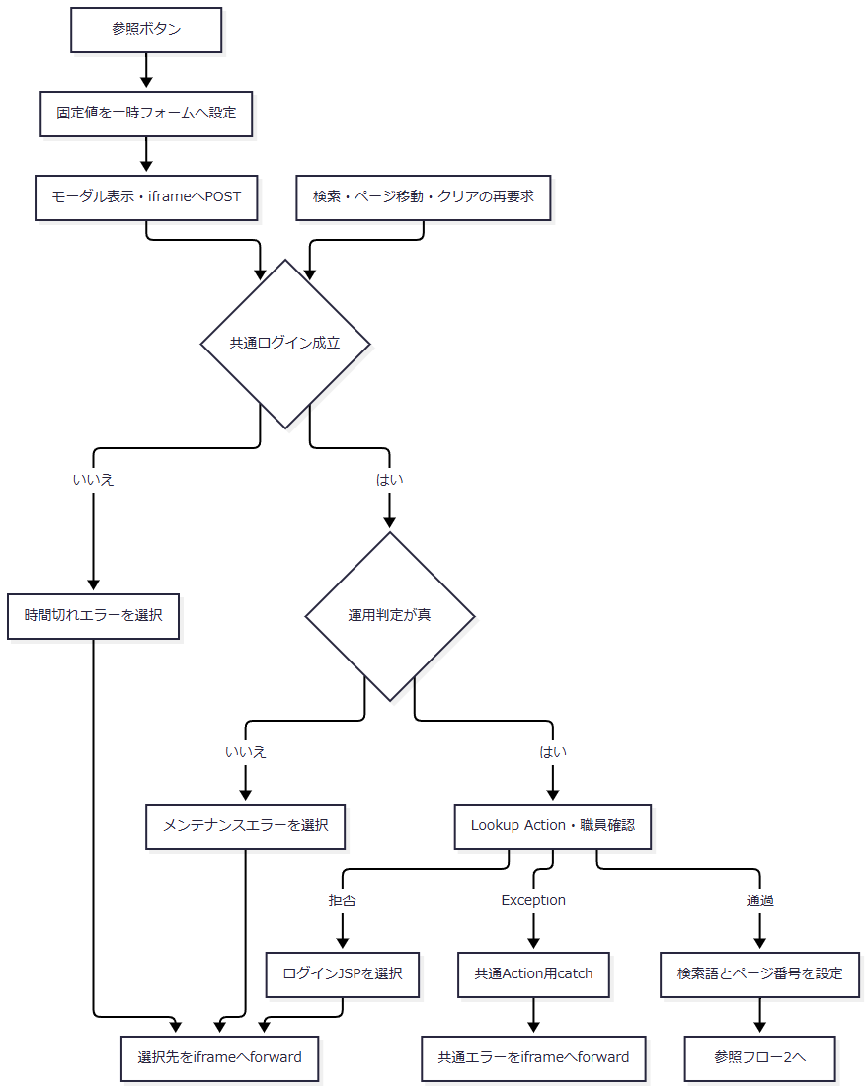

 | 図のforward前には共通アクセス記録がある。forwardそのものはAction用catchの対象外である。
 | 参照フロー2は検索語とページ番号を受け取り、候補とページ情報を返す。

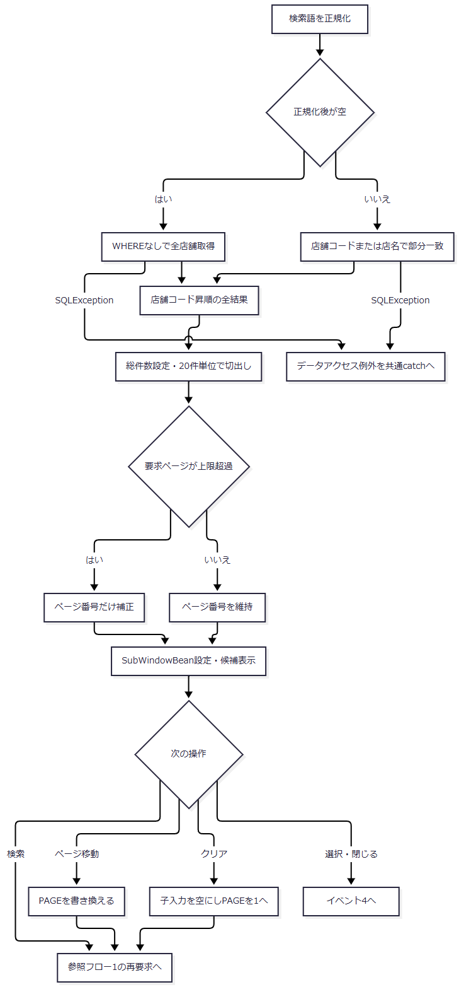

SQL・テーブル関連（ER図）
 | 候補検索は 店名テーブル 一表を使用する。店舗コードを選択キー、店名を表示名称とする。他表とのJOINがないためER図を省略する。
DB操作の詳細
 | 正規化後の検索語が空の場合は、次のSQLで全店舗を取得する。
 | SELECT 店舗ｺｰﾄﾞ AS BRANCH_NO, 店名 AS BRANCH_NAME FROM 店名テーブル ORDER BY 店舗ｺｰﾄﾞ
 | 検索語が非空の場合は、次の条件を使用する。
 | SELECT 店舗ｺｰﾄﾞ AS BRANCH_NO, 店名 AS BRANCH_NAME FROM 店名テーブル WHERE CAST(店舗ｺｰﾄﾞ AS VARCHAR(20)) LIKE ? ESCAPE '\' OR UPPER(店名) LIKE UPPER(?) ESCAPE '\' ORDER BY 店舗ｺｰﾄﾞ
パラメータ順 |  |  | 値 |  | JDBC設定 |  | 用途
1 |  |  | 正規化語をLIKE用にエスケープし、前後に % を付けたパターン |  | setString(1, pattern) |  | 店舗コードを文字列化した値への部分一致
2 |  |  | 第1パラメータと同じパターン |  | setString(2, pattern) |  | 店名の大文字化した値への部分一致

 | エスケープ対象はバックスラッシュ、%、_、左右の角括弧である。正規化後空欄のSQLにはパラメータを持たせない。VARCHAR(20) は検索時のCAST指定であり、店番の業務桁数や保存列の型ではない。文字列パラメータのサイズ指定はない。
 | 結果の店舗コードは getInt、店名は getString で読み、BranchLookupItem へ移す。店舗コードを1～999に限定する条件、SQLページング、取得件数上限、照会タイムアウト、取消処理の指定はない。
 | 接続は年金業務用DataSourceから取得する。終了時はResultSet、PreparedStatement、Connectionを閉じる。SQLExceptionは NenkinDataAccessException へ変換し、close時のExceptionで元の結果や例外を上書きしない。
結果・例外時の扱い
 | 0件では0件中0～0件を表示し、候補行とページ操作を作らない。総ページ数の最小値は1である。0件を理由に親の店番・店舗名を解除する通知は行わない。
 | 通常のページ位置計算で上限超過ページを要求した場合、切出し済みの候補が空のまま、表示ページ番号だけ最終ページへ補正され得る。また、位置計算はintの乗算・加算であり、非常に大きい正数のPAGEに対する算術オーバーフロー防止検査はない。上限補正によって常に最終ページの候補が表示される契約ではない。
 | 候補照会のDB例外は0件へ変換せず、共通Action用catchへ伝播する。JSP描画時の例外は、そのcatchの外で発生する。
4. 店舗の選択と参照の終了
処理概要
 | 候補の店番・店名を親画面へ移送し、参照モーダルを閉じる。選択せずに閉じた場合は、親画面の値を維持する。
処理手順
 | 1. 子画面から通知する。
 | 1.1. | 選択ボタンは行のdata属性を読み、target=branch、branchNo、branchName、source=nenkin.lookup を、現在と同じoriginの親へ postMessage で送る。
 | 1.2. | 子の閉じるボタンは、同じsourceと target=close を送る。
 | 2. 親画面で通知を確認して反映する。
 | 2.1. | 受信originが現在のoriginと等しいこと、dataが存在すること、data.source が nenkin.lookup であることを確認する。不成立なら通知を無視し、モーダルも閉じない。
 | 2.2. | target=branch なら excelBranch.value と excelBranchName.textContent を更新する。通知値が偽相当の場合は空文字を設定する。
 | 2.3. | 条件を通過した通知は、branch以外でも closeLookup へ進む。モーダルをhiddenにし、iframeのsrcを about:blank へ戻す。親のメッセージを消す処理は行わない。
 | 3. 親側から閉じる。
 | 3.1. | 親の閉じるボタンと背景クリックも closeLookup を使う。店番・店舗名は更新しない。
処理フロー

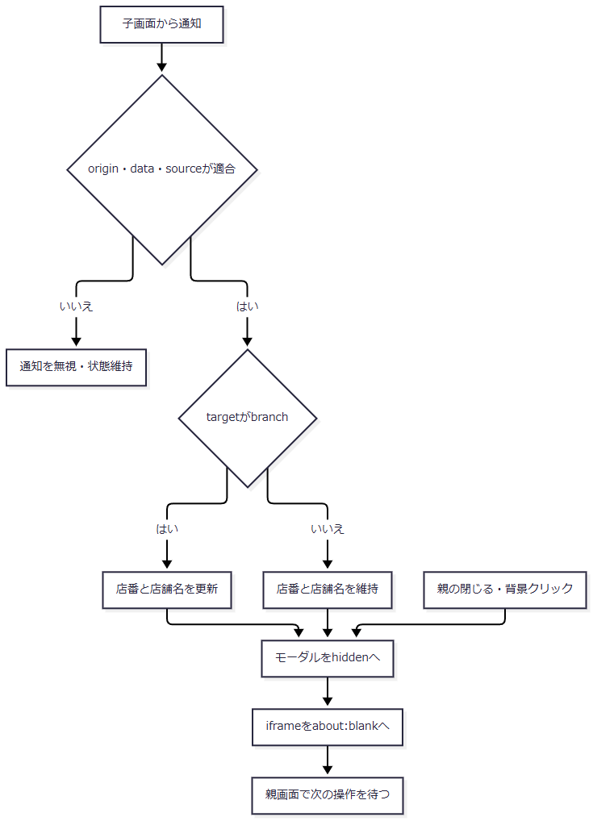

SQL・テーブル関連（ER図）
 | 候補取得はイベント3で完了している。本イベントは行のdata属性から親のコントロールへ値を移すブラウザー内処理であり、DBおよびER図は対象外である。
DB操作の詳細
 | 選択・終了から再照会、保存、削除は行わない。親の ViewBean を更新する要求も送らない。選択した店番は、後続の出力操作で初めてサーバーへ送信する。
結果・例外時の扱い
 | 店舗選択だけではExcel出力を開始しない。候補店番はintの文字列表現で、3桁ゼロ埋めはしない。候補検索にも正数3桁の制限がないため、選択値が出力検査を通過する保証はない。0、負数、4桁以上が候補に存在した場合も、出力時に同じ検査を受ける。
 | 親の通知処理が確認するのはorigin・data・sourceであり、送信元ウィンドウと当該iframeの一致を照合する処理はない。
 | このモーダルは画面固有の開閉処理を使用する。汎用helper用のdata属性がないため、汎用helperが持つEscape閉鎖、初期フォーカス移動、起動ボタンへのフォーカス復帰、bodyへのモーダル状態設定は本イベントに接続されていない。
5. EXCEL出力
処理概要
 | 店番を二段階で検査し、表示用店舗名と出力対象予約を順に照会する。予約0件では画面へ戻り、1件以上では取得順を保った18列の.xlsxを生成して直接応答する。
処理手順
 | 1. 利用条件と店番を確認する。
 | 1.1. | 共通ログイン・運用判定の後、ExcelExportAction の先頭で職員情報を確認する。拒否ならログインJSPを返し、店番処理は行わない。
 | 1.2. | 新しい ExcelViewBean を作る。getParameter("BRANCH_NO") のNULLを空文字に置換してJavaのtrimを適用し、その String text をBeanへ保持する。
 | 1.3. | integerOrNull(text) で整数へ変換し、正数だけを Integer branch とする。空文字、変換失敗、整数範囲超過、0以下はNULLとなる。
 | 1.4. | textが空、またはbranchがNULLなら「店番を入力してください。」を設定し、今回のBeanをセッションへ置いてExcel JSPを返す。
 | 1.5. | 先行検査を通過しても、textの長さが3を超えるか、半角数字の正規表現 [0-9]+ に一致しなければ「店番は3桁以内の数字で入力してください。」を設定し、同じ方法で戻る。
 | 2. 店舗名と予約を照会する。
 | 2.1. | 検査済みbranchを ReferenceDataService.getBranch(int) へ渡す。該当する先頭行があれば、今回のBeanへ店名を設定する。
 | 2.2. | 名称が見つからずNULLが返った場合は、店舗名を空文字のままにして続行する。照会自体の例外では続行せず、共通例外処理へ伝播する。
 | 2.3. | 同じ店番を PensionExcelExportService.buildByBranch(int) へ渡し、PensionRepository.listByBranch(int) から予約を取得する。順序は請求予定日降順、担当者コード、顧客番号である。
 | 3. 件数に応じて再表示またはファイルを決定する。
 | 3.1. | 予約が空なら、サービスは空のファイル名・空byte配列・rowCount=0 を返し、Workbookを生成しない。
 | 3.2. | Actionは対象なしのメッセージを設定し、trim後店番と、手順2で取得できた店舗名を今回のBeanに保持してセッションへ設定する。その後Excel JSPを返す。
 | 3.3. | 予約がある場合は、取得順のまま18列の明細配列を作る。店番を3桁に左0埋めし、生成時の日付を付けてファイル名を決める。
 | 3.4. | シート名 年金ﾃﾞｰﾀ のWorkbookをメモリ上で生成し、ファイル名・内容配列・明細件数を結果へ格納する。
 | 4. ダウンロード応答を送る。
 | 4.1. | writeDownload はファイル名をUTF-8でURLエンコードした後、応答をresetする。
 | 4.2. | Content-Type、attachment形式のContent-Disposition、内容配列長のContent-Lengthを設定し、出力ストリームへwrite・flushする。
 | 4.3. | 正常復帰すると文字列 CSV を返す。これは共通入口のforward抑止値であり、生成形式は.xlsxである。
 | 4.4. | この経路では今回のExcel用Beanをセッションへ設定せず、完了メッセージや画面再表示も返さない。共通アクセス記録は別に行う。
処理フロー
 | 出力フロー1は、要求判定から店番検査までを示す。入力拒否は店舗名照会前であるため、今回のBeanの店舗名は空文字となる。

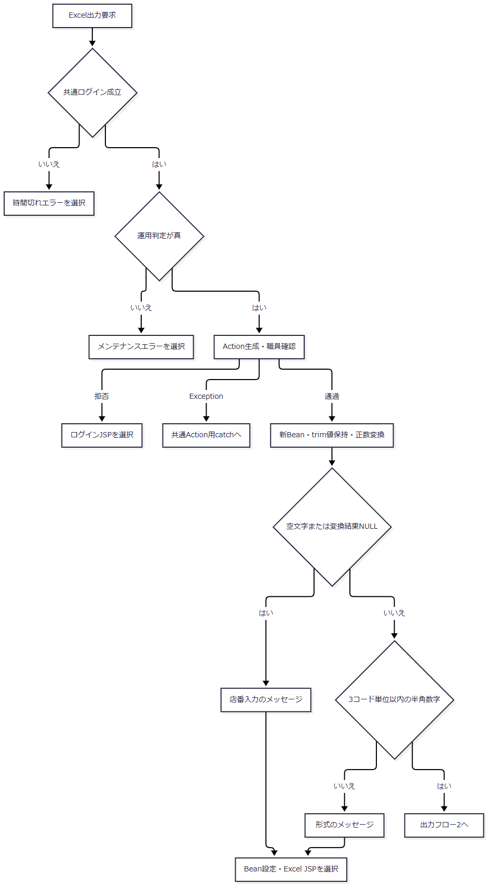

 | T・M・L・Kは、それぞれの戻り先を保持して共通アクセス記録とforwardへ進む。Xは共通アプリケーションエラーの戻り先を選ぶ。異なる拒否理由を一つの固定結果へまとめない。
 | 出力フロー2は、検査済み店番と今回のBeanを受け取る。名称を得た枝はその値を保持し、名称不在の枝だけが空文字を維持する。

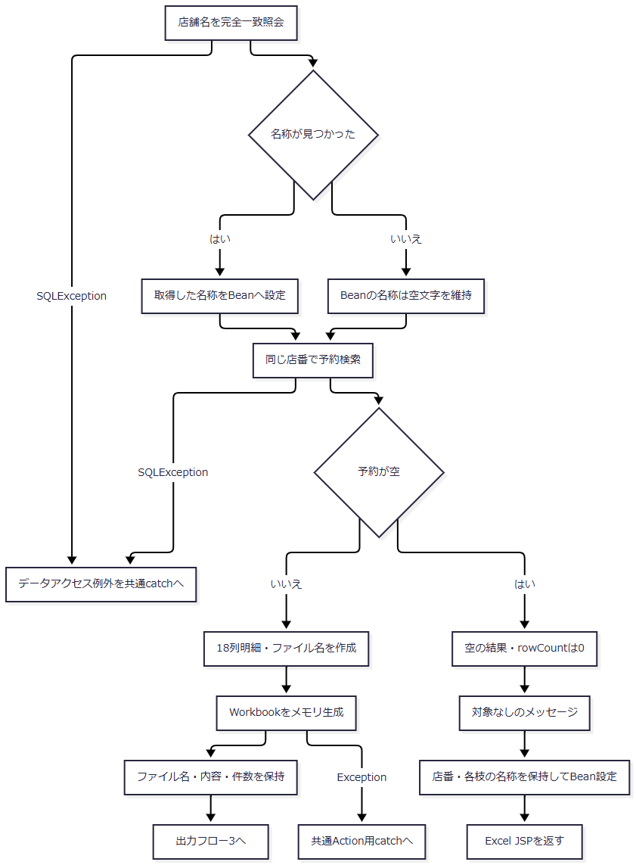

 | 出力フロー3は、対象ありの出力結果を受け取り、HTTP応答を行う。

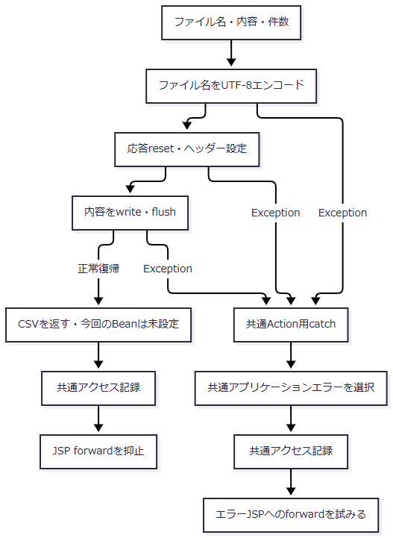

 | 送信途中の失敗では応答が既に確定している場合がある。共通catchによる戻り先設定は、その後のエラーforwardやファイルの完全受領までを保証しない。
SQL・テーブル関連（ER図）
 | 店舗名の事前照会は店名テーブル一表を使用する。予約検索は予約本表から五つの名称表をLEFT JOINする。次図はSQL上の関連を示し、FK制約や多重度を定義するものではない。

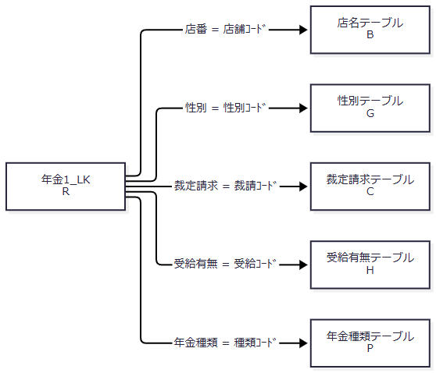

 | 対応する名称行がなくても予約行は残る。名称のNULLはモデルで空文字となり、保存コードを代わりの名称として出力する処理はない。
DB操作の詳細
 | 表示用店舗名は次のSQLで取得する。
 | SELECT 店舗ｺｰﾄﾞ AS BRANCH_NO, 店名 AS BRANCH_NAME FROM 店名テーブル WHERE 店舗ｺｰﾄﾞ = ?
 | 予約検索は次のSELECT列・結合・条件・順序を使用する。
 | SELECT R.店番 AS BRANCH_NO, B.店名 AS BRANCH_NAME, R.顧客番号 AS CUSTOMER_NO, R.担当者コード AS STAFF_CODE, R.顧客氏名 AS CUSTOMER_NAME, R.ふりがな AS KANA_NAME, G.性別 AS GENDER, R.住所 AS ADDRESS, R.電話番号 AS PHONE_NUMBER, R.生年月日 AS BIRTH_DATE, C.裁定請求 AS CLAIM_STATUS, R.請求予定日 AS CLAIM_SCHEDULED_DATE, R.予定年齢 AS PLANNED_AGE, R.予約徴求日 AS RESERVATION_REQUEST_DATE, R.データ更新日 AS DATA_UPDATE_DATE, R.備考 AS NOTES, R.配偶者名 AS SPOUSE_NAME, H.受給有無 AS HAS_BENEFIT, R.配偶者生年月日 AS SPOUSE_BIRTH_DATE, P.年金種類 AS PENSION_TYPE, R."種類：国民年金" AS NATIONAL_PENSION, R."種類：厚生年金" AS EMPLOYEE_PENSION, R."種類：共済年金" AS MUTUAL_AID_PENSION, R."種類：厚生年金基金" AS EMPLOYEE_PENSION_FUND,
 | R."種類：国民年金基金" AS NATIONAL_PENSION_FUND, R."６ヶ月先確認" AS SIX_MONTH_CHECK FROM 年金1_LK R LEFT JOIN 店名テーブル B ON R.店番 = B.店舗ｺｰﾄﾞ
 | LEFT JOIN 性別テーブル G ON R.性別 = G.性別ｺｰﾄﾞ LEFT JOIN 裁定請求テーブル C ON R.裁定請求 = C.裁請ｺｰﾄﾞ LEFT JOIN 受給有無テーブル H ON R.受給有無 = H.受給ｺｰﾄﾞ LEFT JOIN 年金種類テーブル P ON R.年金種類 = P.種類ｺｰﾄﾞ WHERE R.店番 = ? ORDER BY R.請求予定日 DESC, R.担当者コード, R.顧客番号
操作 |  |  | 引数・バインド |  | 結果形 |  | 接続と終了処理
店舗名照会 |  |  | 検査済みbranchを第1パラメータへ setInt |  | 最初の行を BranchLookupItem にする。0件はNULL |  | 業務接続を取得し、ResultSet・PreparedStatement・Connectionを閉じる
店舗別予約検索 |  |  | 同じ店番を第1パラメータへ setInt |  | 全行を List<PensionReservation> にする。0件は空リスト |  | 店舗名照会とは別に業務接続を取得し、同じ順で閉じる

 | この経路でSQL NULLをバインドする処理はなく、文字列サイズ指定もない。予約検索には、ページング、取得件数上限、照会タイムアウト、取消処理の指定がない。
 | 業務用DataSourceは jdbc/RAROA_DB、java:comp/env/jdbc/RAROA_DB の順に探索し、共有キャッシュへ置く。Connectionは照会ごとに取得する。二つの照会を同一接続・同一時点のトランザクションに固定する処理はない。
 | 店番・顧客番号・担当者コード・予定年齢は getInt と wasNull により Integer またはNULLへ移す。文字列と日付は getString からモデルへ渡し、NULLを空文字へ変換する。電話番号には表示用変換を適用する。６ヶ月先確認は getInt の結果が0以外なら真となり、SQL NULLもこの読取りでは偽となる。
 | 共通SELECTは、18列の出力項目に加え、店番・店舗名・データ更新日・五つの年金種類フラグを読み込む。これらを追加列として本ファイルへ出力する処理はない。
結果・例外時の扱い
条件・発生段階 |  |  |  | 結果 |  | 保持・確定範囲
欠落・空欄、0以下、整数変換失敗、整数範囲超過 |  |  |  | 「店番を入力してください。」でExcel JSPへ戻る |  | trim後店番とメッセージを今回のBeanへ設定。店舗名は空文字
正数変換後に3コード単位超過、または半角数字以外 |  |  |  | 「店番は3桁以内の数字で入力してください。」で戻る |  | 店舗名照会前に終了し、今回のBeanを設定
店舗名照会が0件 |  |  |  | 予約検索を継続 |  | 今回のBeanの店舗名は空文字
予約検索が0件 |  |  |  | 対象なしのメッセージで戻る |  | trim後店番と取得済み店舗名を設定。ファイル送信なし
対象ありで送信処理が正常復帰 |  |  |  | .xlsxの直接応答、戻り値は CSV |  | 今回のBeanは未設定。利用者側の保存完了は記録しない
店舗名・予約検索のSQLException |  |  |  | NenkinDataAccessException として共通Action用catchへ |  | 0件へ変換しない。今回のBeanを再表示用に設定する処理もない
Workbook生成中のIOException |  |  |  | IllegalStateException として共通Action用catchへ |  | 入力拒否メッセージには変換しない
応答reset・write・flush等のException |  |  |  | 共通Action用catchへ |  | 応答確定状態によって後続のエラーforward可否が異なる
Action後のJSP描画例外 |  |  |  | Action用catchの外で発生 |  | 戻り先決定だけでは最終表示成功は確定しない

 | 検査順により、000、-1、abc、整数範囲を超える数値は先行メッセージとなる。正数変換できる 0001 と +1 は後段の形式メッセージとなる。001 は通過し、検索引数は整数1となる。
 | 受信文字列全体の長さを先に制限する処理はない。長さ判定はtrim後のJava String.length()、すなわちUTF-16コード単位数で行う。ブラウザーのmaxlengthとは別の検査である。
 | 照会処理はfinallyで資源を閉じ、close時のExceptionで元の結果や例外を上書きしない。Actionと出力サービスには、DB・生成・送信の例外を画面内メッセージへ変換する個別catchがない。共通catchは Exception を処理するが、前処理・Action後の共通処理・forwardまでを一括して囲むものではなく、各失敗に統一HTTP状態を設定する処理もない。
6. メニューへ戻る
処理概要
 | 画面右上または下部の戻るボタンからメニューへ移る。店番が空欄・不正でも、Excel出力の入力検査は呼ばない。
処理手順
 | 1. 戻り先を設定して送信する。
 | 1.1. | 二つの戻るボタンはいずれも backMenu を呼び、excelView を Menu、excelCommand を View へ変更する。
 | 1.2. | excelForm をPOSTする。店番はフォーム内に残って送信されるが、メニュー側は出力条件として使用しない。
 | 2. メニューの表示状態を作る。
 | 2.1. | 共通入口の後、MenuViewAction で職員確認を行う。拒否ならログインJSPを返す。
 | 2.2. | 新しい MenuViewBean へ職員番号の8桁表示と職員名を設定し、セッションの ViewBean を置き換えてメニューJSPを返す。
 | 2.3. | 再びExcel画面を開く場合はイベント1へ入り、新しい空のExcel用Beanを設定する。
処理フロー

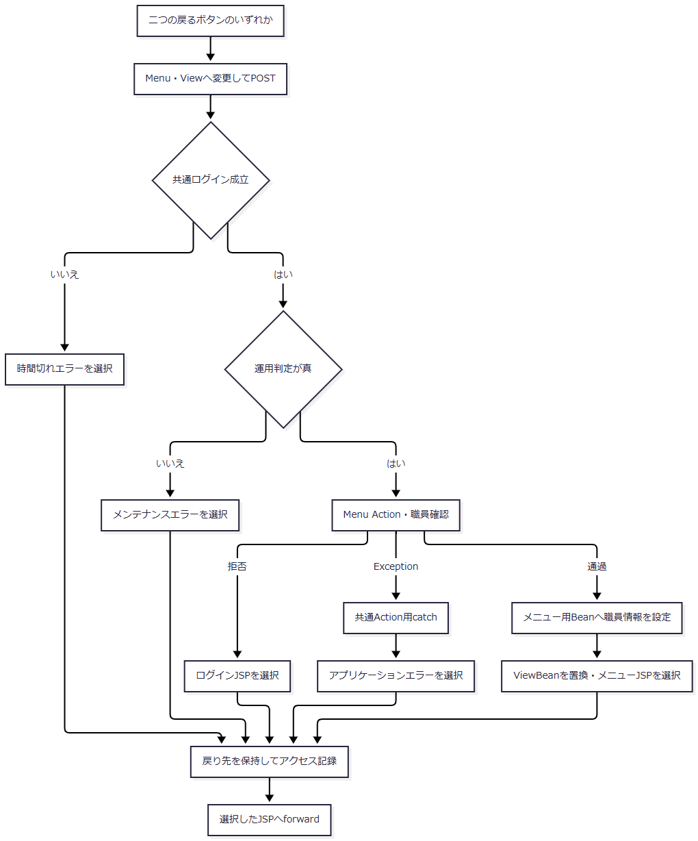

 | 店番の必須・形式検査へ進む枝はない。メニューからExcelを再度開く操作は、新しい初期表示要求となる。
SQL・テーブル関連（ER図）
 | 戻る操作固有の予約検索・名称検索はない。職員情報が既にあればセッション値を使う。職員自動確認が必要な場合の参照関係はイベント1と同じであり、本イベント固有のER図は省略する。
DB操作の詳細
 | MenuViewAction は受信した BRANCH_NO を予約検索・保存へ渡さない。職員自動確認と共通アクセス記録は、それぞれの共通契約に従う。
結果・例外時の扱い
 | 正常時はメニュー用Beanへ置き換えてメニューを表示する。Excelの店番を次回初期値として保存する処理ではない。職員確認拒否、照会例外、共通ログイン・運用判定の拒否、forward時の例外は、初期表示と同じ境界で扱う。

